상품제안서
클라우망 오가닉매직 핸드타올 70g | 상품코드: F24560

 |  |  |  |  |  |  | 02-412-0044 | www.easy1.co.kr
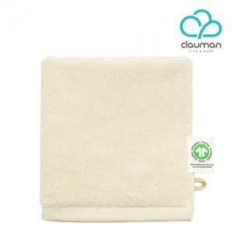

【상세/제작정보】

【인쇄/포장옵션】 | 자수 / 포장지포장

【공급단가】 | 수량 | 200~ | 500~ | 1,000~ | 3,000~ | 5,000~
*VAT별도 | 단가 | 3,490원 | 3,440원 | 3,360원 | 3,220원 | 3,090원

【상품 URL】 | http://www.easy1.co.kr/src/goods_detail.php?gdno=24560

